Segmentación
 |  |  |  |  |  | DATOS DEL BANCO DE LA NACIÓN - CLIENTES QUE TIENEN CUENTA EN EL BANCO
DATOS PARA LA SEGMENTACIÓN |  |  |  |  |  | Departamento | Provincia | Distrito | Promedio del Abono mensual | Mínimo Ingreso | Máximo Ingreso | N° de cuentas
 | Edad |  |  |  |  | Junin | Chanchamayo | Chanchamayo | 1,262 | 800 | 4,603 | 814
 | Rango de Edad | % del segmento objetivo | Cant. Personas |  |  |  |  | Perene | 1,774 | 1,011 | 4,289 | 5
 | 21-40 | 31.42% | 6,308.19 |  |  |  |  | Pichanaqui | 1,180 | 804 | 3,687 | 202
 | 41-60 | 50.34% | 10,106.76 |  |  |  |  | San Ramon | 1,221 | 800 | 3,418 | 174
 | 61-79 | 18.24% | 3,662.04 |  |  |  | Chupaca | Chupaca | 1,157 | 800 | 3,225 | 451
 | Total general | 100.00% | 20,077.00 |  |  |  | Concepcion | Concepcion | 1,197 | 801 | 4,510 | 354
 |  |  |  |  |  |  | Huancayo | El Tambo | 1,280 | 800 | 13,500 | 12443
 | Nivel de ingreso |  |  |  |  |  |  | Huancayo | 1,398 | 800 | 5,054 | 263
 | Ingreso | % del segmento objetivo | Cant. Personas |  |  |  | Jauja | Apata | 1,390 | 804 | 12,517 | 71
 | De s/.801 a S/.2,000 | 71.81% | 14,417.29 |  |  |  |  | Jauja | 1,182 | 800 | 8,117 | 1688
 | De S/.2001 a S/.3000 | 20.81% | 4,178.02 |  |  |  | Junin | Carhuamayo | 1,161 | 800 | 4,645 | 94
 | De S/.3001 a S/.5000 | 6.38% | 1,280.91 |  |  |  |  | Junin | 1,191 | 800 | 4,999 | 322
 | Mas S/.5000 | 1.00% | 200.77 |  |  |  | Satipo | Pangoa | 1,189 | 800 | 2,600 | 261
 | Total general | 100.00% | 20,077.00 |  |  |  |  | Satipo | 1,204 | 800 | 5,426 | 1060
 |  |  |  |  |  |  | Tarma | Acobamba | 1,169 | 801 | 3,302 | 62
 |  |  |  |  |  |  |  | Tarma | 1,248 | 800 | 8,976 | 1076
 |  |  |  |  |  |  | Yauli | La Oroya | 1,385 | 800 | 8,634 | 737
 |  |  |  |  |  |  |  |  |  |  |  | 20,077.00

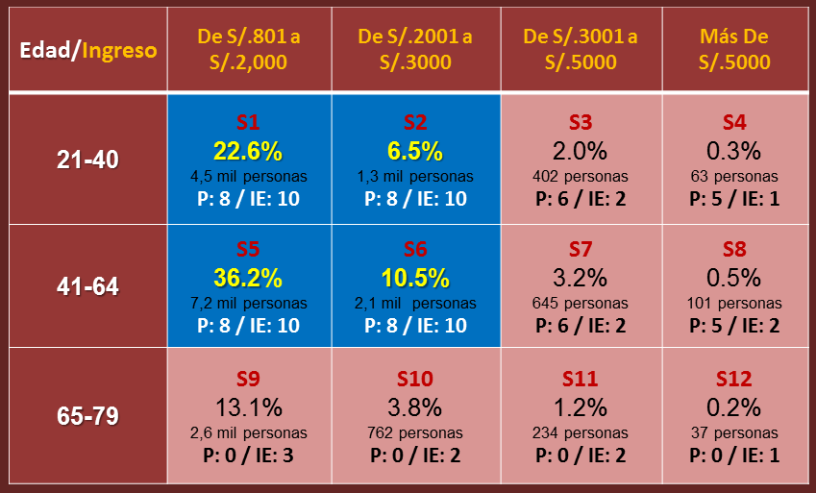
PROCESO DE SEGMENTACIÓN |  |  |  |  |  |  | RESULTADO - SEGMENTOS META (resaltado en azul)
 | INGRESOS
EDADES | De s/.801 a S/.2,000 | De S/.2001 a S/.3000 | De S/.3001 a S/.5000 | Mas S/.5000
21-41 | 4,530 | 1,313 | 402 | 63 | 31.42% | 6,308.19
41-64 | 7,258 | 2,103 | 645 | 101 | 50.34% | 10,106.76
65-79 | 2,630 | 762 | 234 | 37 | 18.24% | 3,662.04
 | 71.81% | 20.81% | 6.38% | 1% | 100% | 20,077.00
 | 14,417.29 | 4,178.02 | 1,280.91 | 200.77
Nota: Segmentación por cantidad de clientes

 | INGRESOS
EDADES | De s/.801 a S/.2,000 | De S/.2001 a S/.3000 | De S/.3001 a S/.5000 | Mas S/.5000
21-41 | 22.56% | 6.54% | 2.00% | 0.31% | 31.42%
41-60 | 36.15% | 10.48% | 3.21% | 0.50% | 50.34%
61-79 | 13.10% | 3.80% | 1.16% | 0.18% | 18.24%
 | 71.81% | 20.81% | 6.38% | 1.00%
Nota: Segmentación por porcentajes de clientes

